Sheet1
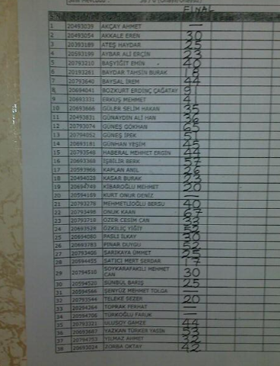
sıra | vize | final | q2
8 | 76 | 91 | 37 | 67.625
22 | 60 | 67 | 74 | 57.05
12 | 48 | 65 | 26 | 46.05
36 | 50 | 53 | 41 | 43.825
16 | 35 | 57 | 50 | 41.3
24 | 31 | 52 | 67 | 40.025
14 | 42 | 45 | 49 | 38.825
26 | 38 | 52 | 34 | 38.35
5 | 37 | 40 | 52 | 35.45
13 | 31 | 51 | 32 | 35.25
21 | 38 | 40 | 44 | 34.8
15 | 33 | 44 | 39 | 34.025
35 | 30 | 44 | 34 | 32.35
7 | 35 | 44 | 16 | 31.85
38 | 30 | 42 | 32 | 31.3
9 | 33 | 41 | 18 | 30.2
23 | 33 | 33 | 32 | 28.75
11 | 35 | 36 | 0 | 26.65
17 | 28 | 26 | 46 | 25.95
32 | 46 | 20 | 12 | 25.6
2 | 29 | 30 | 26 | 25.4
37 | 31 | 32 | 10 | 24.9
29 | 30 | 30 | 13 | 24.125
10 | 23 | 35 | 8 | 23.05
18 | 30 | 23 | 26 | 22.95
27 | 28 | 25 | 18 | 22.05
3 | 30 | 25 | 10 | 21.75
25 | 15 | 30 | 30 | 21
30 | 23 | 25 | 14 | 19.8
34 | 41 | 0 | 42 | 19.6
28 | 31 | 17 | 15 | 19.525
20 | 36 | 0 | 52 | 19.1
4 | 10 | 23 | 30 | 16.45
6 | 17 | 18 | 0 | 13.15
19 | 5 | 20 | 23 | 12.625
33 | 28 | 0 | 10 | 11.05
31 | 8 | 0 | 5 | 3.425
1 | 0 | 0 | 0 | 0
 |  |  |  | 28.030921053

